表の説明
※オストメイト対応トイレとは、「汚物流し台」と「水栓設備（温水シャワー水栓など）」が設置されているトイレ、または、「オストメイト簡易型水栓設備」が設置されているトイレを想定しています。
【主要設備】 該当する設備が設置（表示）されている場合は、「〇」が記入されています。
なお、同じ施設内に、複数箇所設置しており、箇所によって設備が異なる場合は、
「〇」の下に当該設備数/施設全体の設置数が記入されています。
（例） 施設全体にオストメイト対応トイレが「１２」あるが、そのうち５箇所は、「オストメイト簡易型
水栓設備」が設置されている場合
◆広島県内のオストメイト対応トイレ一覧

【主な設備の説明】
〇「汚物流し台」・・・・パウチや汚れたもの等を洗浄するための汚物流し設備
〇「温水シャワー水栓」・・・・「汚物流し台」に付設されているストーマ装具を交換する際に
腹部を洗浄するための水栓設備で、温水が出るシャワー水栓
注）温水ではない場合は、「〇」の下に「水」と記入してあります。
注）シャワー水栓ではない場合は、「▲」で記入してあります。
〇「オストメイト簡易型水栓設備」・・・・腰掛便座の背もたれ等に水栓設備が装備された
もので、専用の汚物流しは設置されていない簡易的な設備
注）温水ではない場合は、「〇」の下に「水」と記入してあります。
〇「装具装着用の鏡」・・・ストーマ装具の装着や身だしなみを確認するための鏡
（専用でない場合もあります。）
【オストメイト対応トイレのタイプ分類】
Ａ 一般型 汚物流し台にシャワーとパウチ等を置くための物置きスペースを備えたタイプ
Ｂ 簡易型（一体型） 便座と洗浄水栓が一体となったタイプ
Ｃ 簡易型（汚物流し） 汚物流し台に水栓のみを備えているタイプ
Ｄ その他 Ａ～Ｃに分類できないタイプ

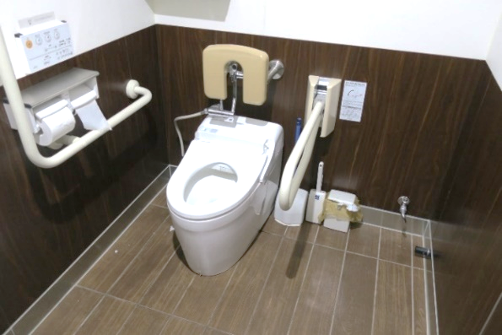
水栓

オストメイト簡易型水洗設備
（腰掛便座の背もたれに水洗をつけたもの）

一般的なオストメイト用設備

Ｃ 簡易型（汚物流し） 汚物流し台に水栓のみを備えているタイプ

